Bài Tập HTML
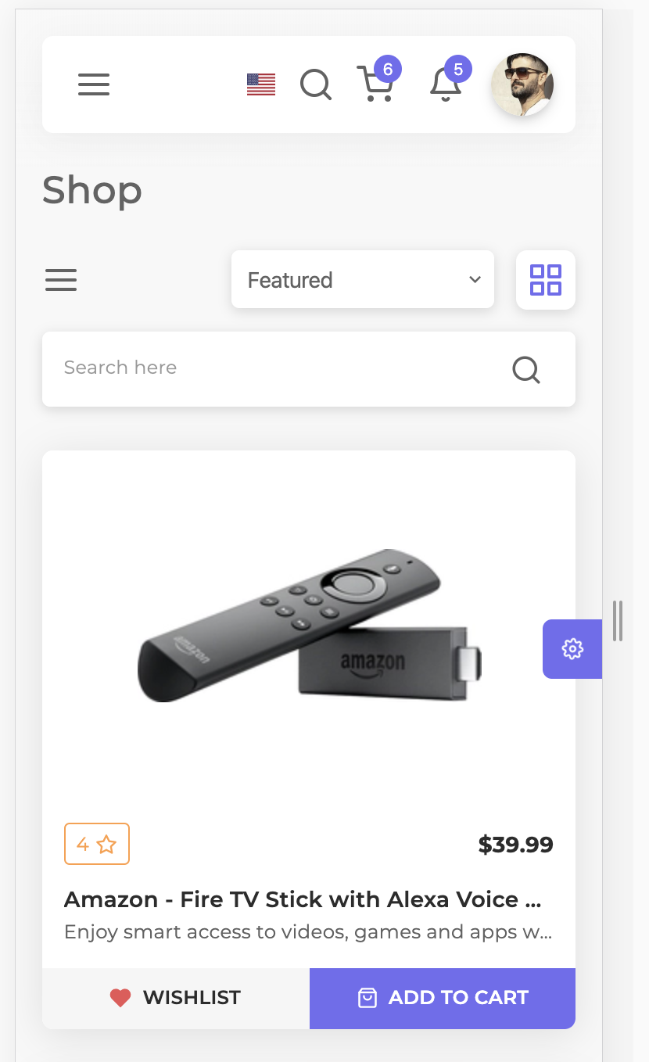
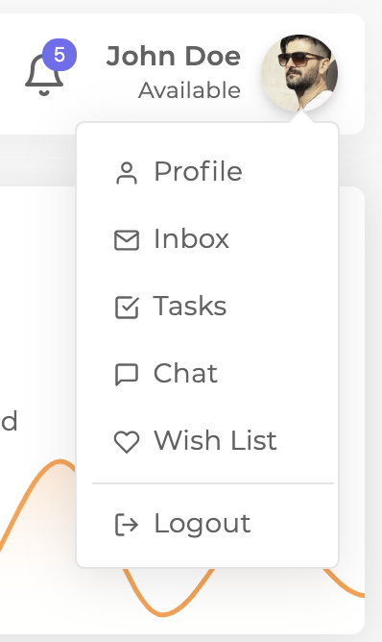
 | 1. Làm giao diện chạy trên PC như hình bên dưới, chú ý làm theo mũi tên chỉ
 | 2. Tự tinh chỉnh lại kích thước phụ hợp để chạy tốt trên mobile
 | 3. Sử dụng Adobe XD để lấy màu, hình ảnh, đo khoảng cách trong file: | https://drive.google.com/file/d/1FK3G0ua6whTt51cfd85gvBtt0yiZ9ier/view?usp=sharing

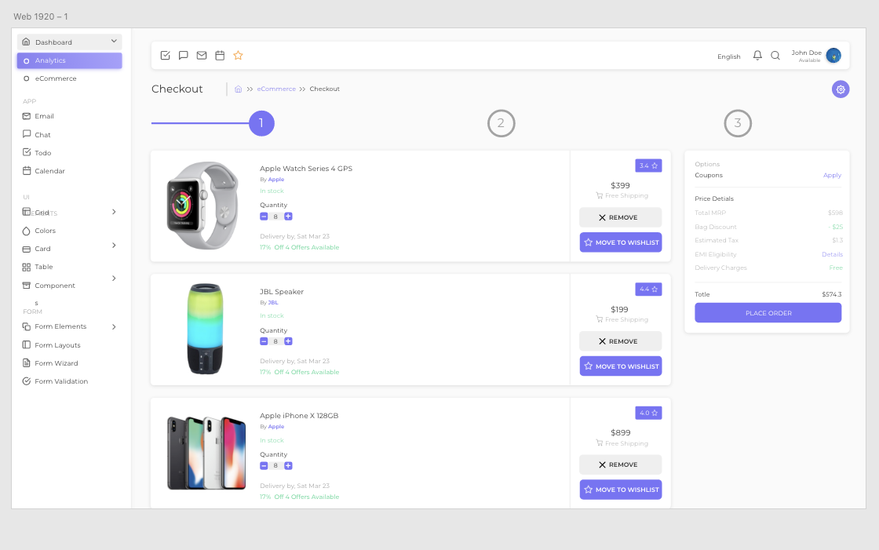

 |  |  | Hover

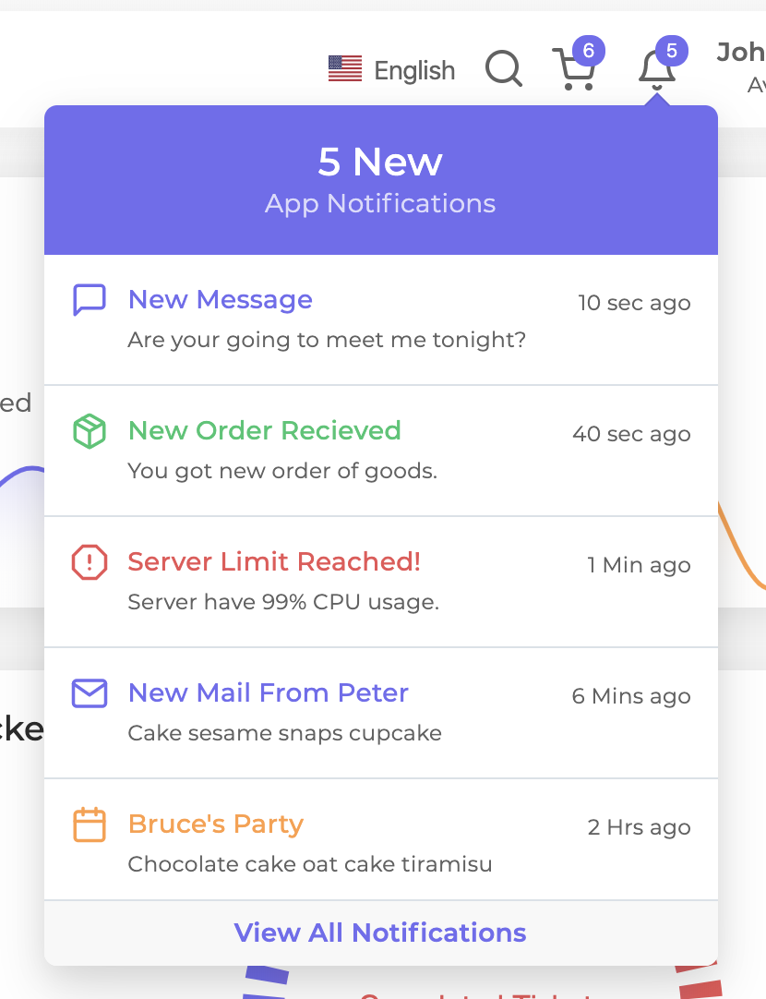

Tham khảo xử lý trên mobile

BaiTap Laravel + Vue JS
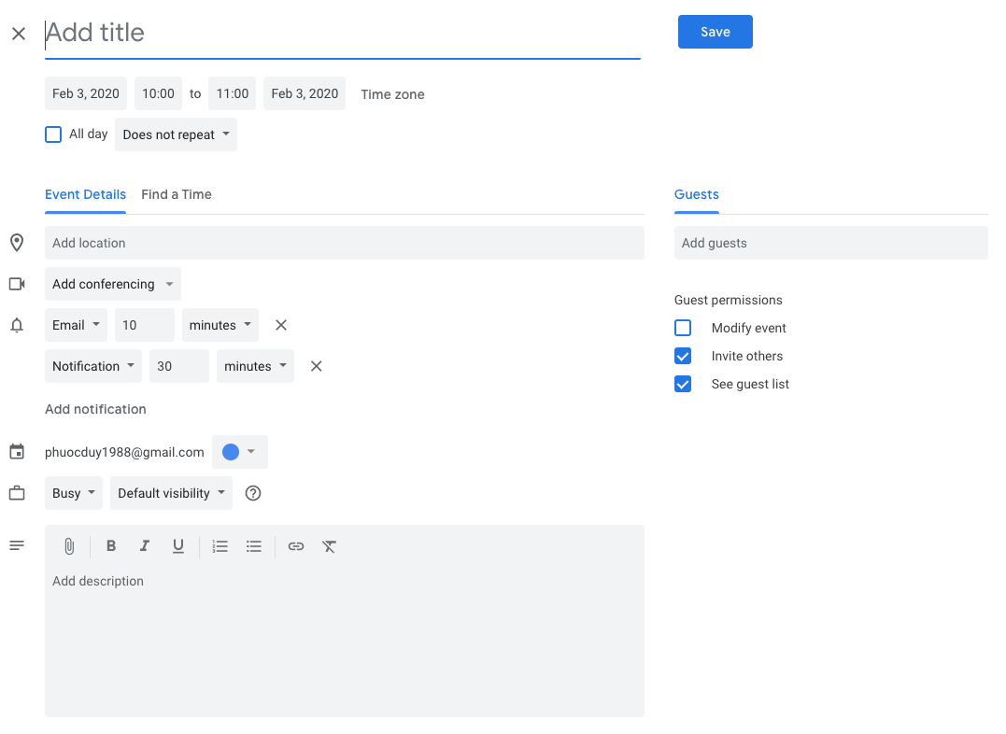
Làm chức năng quản lý task, lịch hẹn, giống như google calendar

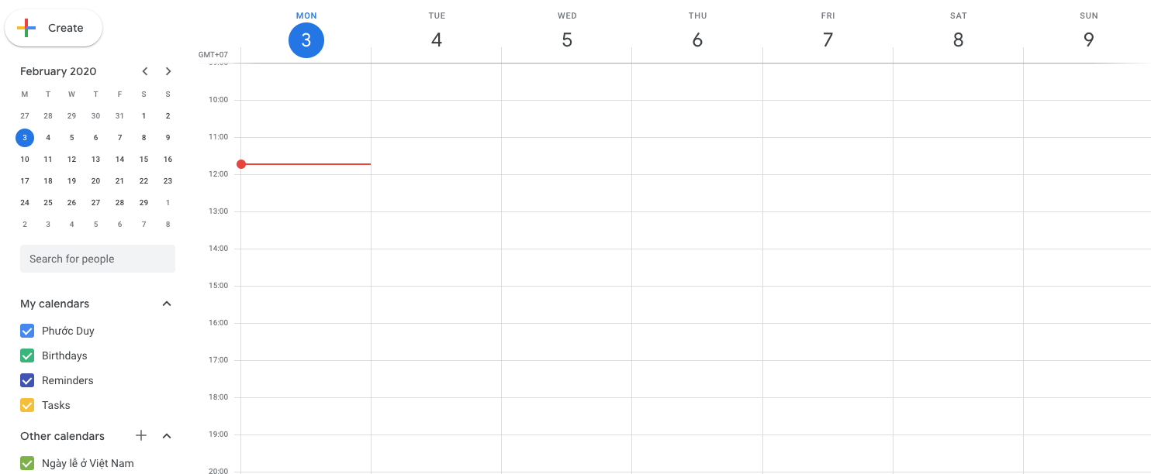

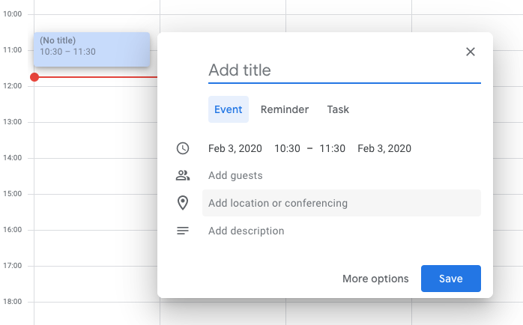

Tìm hiểu VUE SPA
Làm page responsive boostrap
Dùng vue axios để gọi API
Dùng laravel xử lý API

1. Chức năng login
2. Chức năng load và tạo task trên calendar
(về UI sử dụng element-ui https://element.eleme.io/#/en-US/component/installation)
Sử dụng mysql để lưu trữ

Tìm hiểu laravel Sanctum authentication để xử lý API https://laravel.com/docs/7.x/sanctum#introduction
Dùng token để xử lý màn hình calendar
viết 2 api để xử lý:
1. API login
2. Các API để xử lý

Tìm hiểu Vuex, và vue router để chuyển page không cần load lại trang

Viết vue theo dạng component

Có thể tham khảo: https://www.youtube.com/watch?v=5A5AMW2r3KA
https://www.youtube.com/watch?v=D9oIu6jiYLk (Laravel airlock)

